E-Rモデル エンティティ一覧
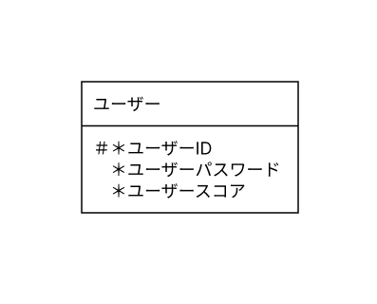
E-R図
システム名 |  | テトリス |  | 作成者 | 谷川 友駿
工程名 |  | システム設計 |  | 作成日付 | 2023-09-20
ドキュメント名 |  | テトリス データベース設計書 |  | バージョン | ver1.0
E-R図ID |  | ER001 |  | 更新者
概要 |  | データモデルを示す |  | 更新日付

エンティティ一覧
No. | 論理エンティティ名 | 物理エンティティ名 | エンティティ種別 | 定義
1 | ユーザー | user | マスター | ユーザー情報
2
3
4
5

E-Rモデル図

